Roadmap
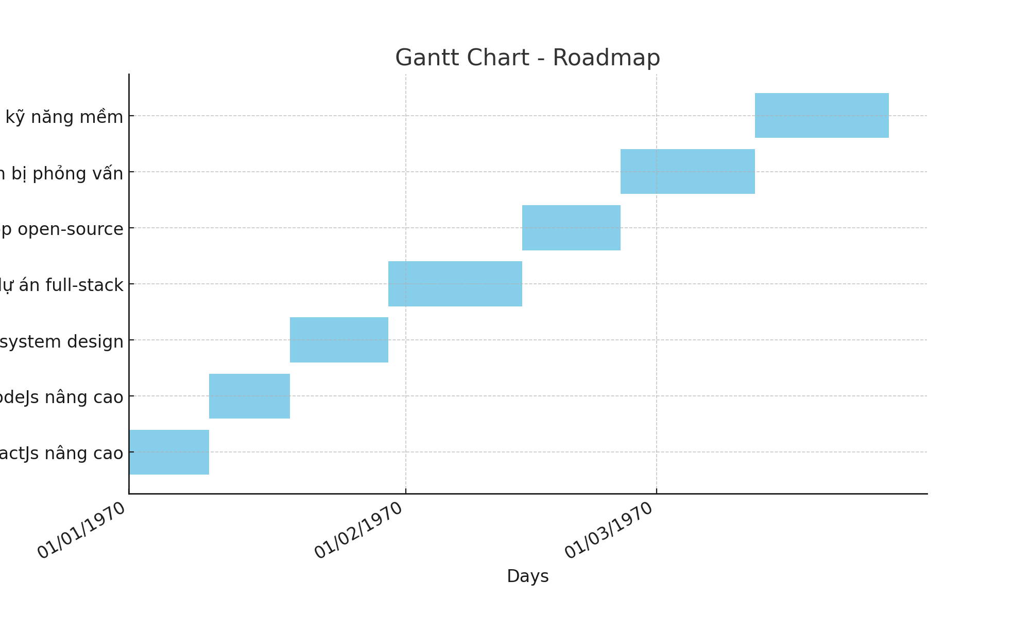
Task | Start Date | End Date | Status | Notes | Duration
Học ReactJs nâng cao | 2024-04-07 | 2024-04-15 | Not Started | Tập trung vào hooks và context API | 9
Học NodeJs nâng cao | 2024-04-16 | 2024-04-24 | Not Started | Xây dựng API scalable và error handling | 9
Tìm hiểu system design | 2024-04-25 | 2024-05-05 | Not Started | Nghiên cứu microservices và monolithic | 11
Xây dựng dự án full-stack | 2024-05-06 | 2024-05-20 | Not Started | Ứng dụng ecommerce với thanh toán | 15
Đóng góp open-source | 2024-05-21 | 2024-05-31 | Not Started | Tìm dự án trên GitHub và đóng góp | 11
Chuẩn bị phỏng vấn | 2024-06-01 | 2024-06-15 | Not Started | Luyện LeetCode và system design | 15
Cải thiện kỹ năng mềm | 2024-06-16 | 2024-06-30 | Not Started | Tham gia mentor và networking | 15

